Planilla
 | PLANILLA POR GASTOS DE MOVILIDAD
INFORMACION DEL TRABAJADOR
APELLIDOS Y NOMBRES | ENRIQUE SAENZ HIGINIO | Razón Social | SOUTH SOURCING SAC | PERIODO
DNI | 76742891 | RUC | 20511605254 | CUENTA | 8248146808
PROCEDENCIA | LIMA | MES | SEPTIEMBRE | CENTRO DE COSTO

FECHA |  |  |  |  | IMPORTE GASTADO
 |  | VIAJE | DESDE | HASTA

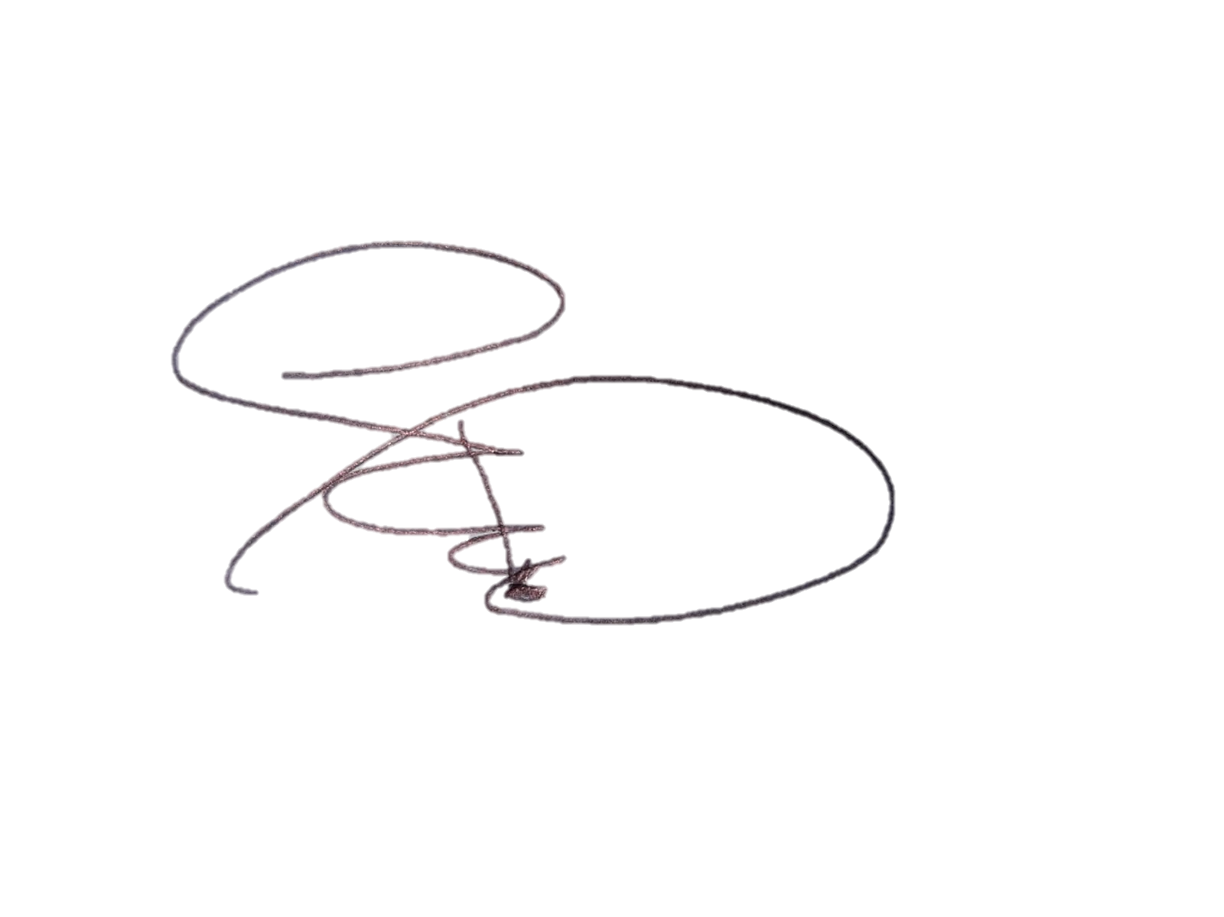

 |  |  |  |  | S/.-

GASTO MAX. POR DÍA S/. 37.20
Base Legal: Inciso a1) del artículo 37º del TUO de la Ley del Impuesto a la Renta e inciso v) del artículo 21º del Reglamento de la Ley del Impuesto a la Renta. |  |  |  | 76742891
 |  |  |  | DNI 76742891

